Hoja1
Estadística Institucional de las evaluaciones de Edificaciones Infraestructuras y Lineas Vitales
 | Fecha | Evaluaciones Programadas | Evaluaciones Ejecutadas | Porcentaje de cumplimiento
 | 1er. Trimestre 2024 | 28 | 29 | 104%
 | 2do.Trimestre 2024 | 25 | 0 | 0%
 | 3er. Trimestre 2024 | 22 | 0 | 0%
 | 4to. Trimestre 2024 | 45 | 0 | 0%

Estadistica Institucional de Evaluaciones Ejecutadas por la Onesvie

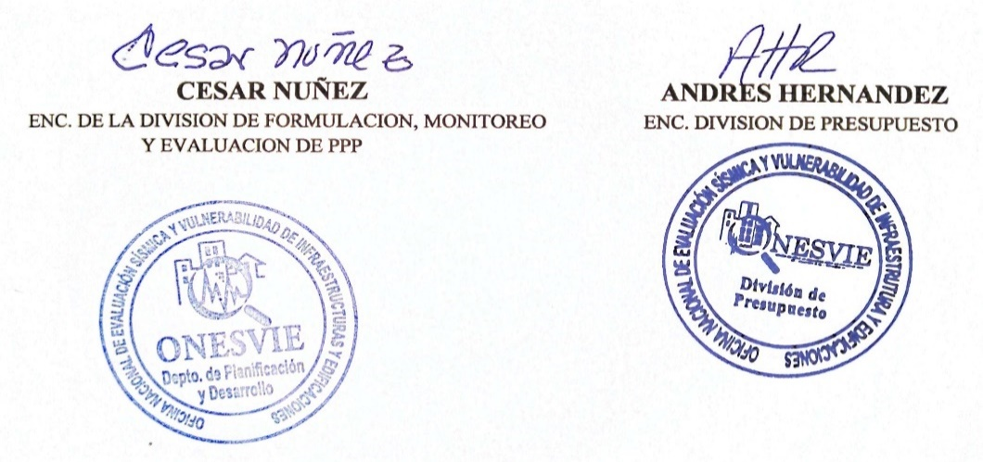

 | .

LINK : | https://onesvie.gob.do/?carpetas_presupuesto=ejecucion-presupuestaria-2024

